presupuesto evaluacion

 |  |  | Fernando de la Mora, | 2023-03-14
Arq.Monica Rios
Ref: Evaluaciòn estructura Villa Palma

Me dirijo a usted para poner a su consideración nuestra propuesta tecnica-economica para la evaluación estructural de un sector del edificio ubicado sobre la calle Quesada casi Legión Civil Extranjera.
 | Rubros | Un | Cant. | P. Unitario | P. Total
 | PARTE A
 | Verificaciòn planos de Proyecto.
 | Verificacion de correspondencia de planos de proyecto con lo ejecutado en el sector de estudio. | gl | 1.00 | 1,500,000 | 1,500,000
 | Inspección de daños en el sector de estudio. | gl | 1.00 | 1,500,000 | 1,500,000
 | Inspección con georadar | gl | 1.00 | 2,000,000 | 2,000,000
 | PARTE B
 | Determinación resistencia del hormigón
 | Ensayos de esclerometría | un | 10.00 | 110,000 | 1,100,000
 | Ensayos de velocidad de impulso ultrasónico | un | 10.00 | 120,000 | 1,200,000
 | Extracción y ensayo de probetas testigo | un | 2.00 | 750,000 | 1,500,000
 | Medición de profundidad de fisuras con ultrasonido | gl | 1.00 | 800,000 | 800,000
 | Determinación de durabilidad del hormigón
 | Ensayos de carbonatación | un | 4.00 | 25,000 | 100,000
 | Verificación de secciones de acero
 | Pachometría para verificación de secciones de acero | gl | 1.00 | 800,000 | 800,000
 | Verificación deformaciòn losa
 | Mediciòn con nivel optico de precisiòn. | gl | 1.00 | 500,000 | 500,000
 | Cálculo estructural
 | Cálculo y verificación estructural | gl | 1.00 | 2,000,000 | 2,000,000
 | PARTE C
 | Informe final
 | Redacción de informe final de resultados y recomendaciones de actuacion. | gl | 1.00 | 3,000,000 | 3,000,000
 |  |  |  | TOTAL | 16,000,000

Son guaraníes diez y seis millones.
Forma de pago: facturación 100% de presupuesto aprobado, pago a cuenta 50% para inicio
de los trabajos, cancelación de la factura para entrega de los resultados.
Plazo de ejecución: 30 días (contados a partir del inicio de los trabajos)

esquema
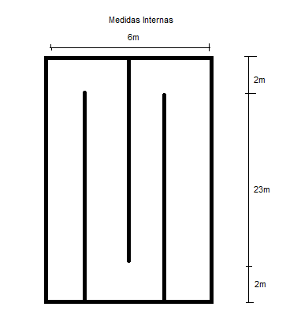
 | Pileta de aireación
Perimetro | largo | ancho | cantidad | m2
Paredes lateral (largo) | 27 | 3.34 | 2 | 180.36
Pared lateral (ancho) | 6 | 3.34 | 2 | 40.08
Piso | 27 | 6 | 1 | 162
Paredes intermedias | 25 | 3.2 | 6 | 480
 |  |  | total | 862.44
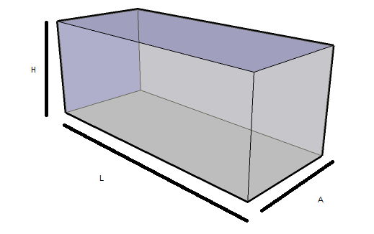
Medidas internas
L= 27 m
A= 6 m
H=3,4m

 |  |  |  |  | Largo: | 27 m
 |  |  |  |  | Ancho: | 6 m
 |  |  |  |  | Altura: | 3,4 m

